상품제안서
모나미 칼라풀데이 형광펜 6P세트 | 상품코드: S38643

 |  |  |  |  |  |  | 02-713-8555 | www.synergygift.co.kr
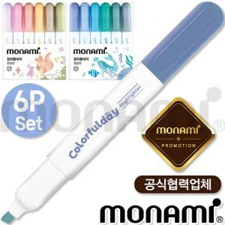

【상세/제작정보】 | <p><span style="font-size: 14pt;">※ 운임비 별도 발생 됩니다.</span><span style="font-size: 14pt;">​</span><span id="husky_bookmark_end_1734049517667"></span></p>

【인쇄/포장옵션】 | 스티커 / 포장불가능

【공급단가】 | 수량 | 50~ | 100~ | 500~ | 1,000~ | 5,000~
*VAT별도 | 단가 | 5,350원 | 5,150원 | 4,780원 | 4,700원 | 4,530원

【상품 URL】 | https://www.synergygift.co.kr:443/src/goods_detail.php?gdno=38643

